COPILOT
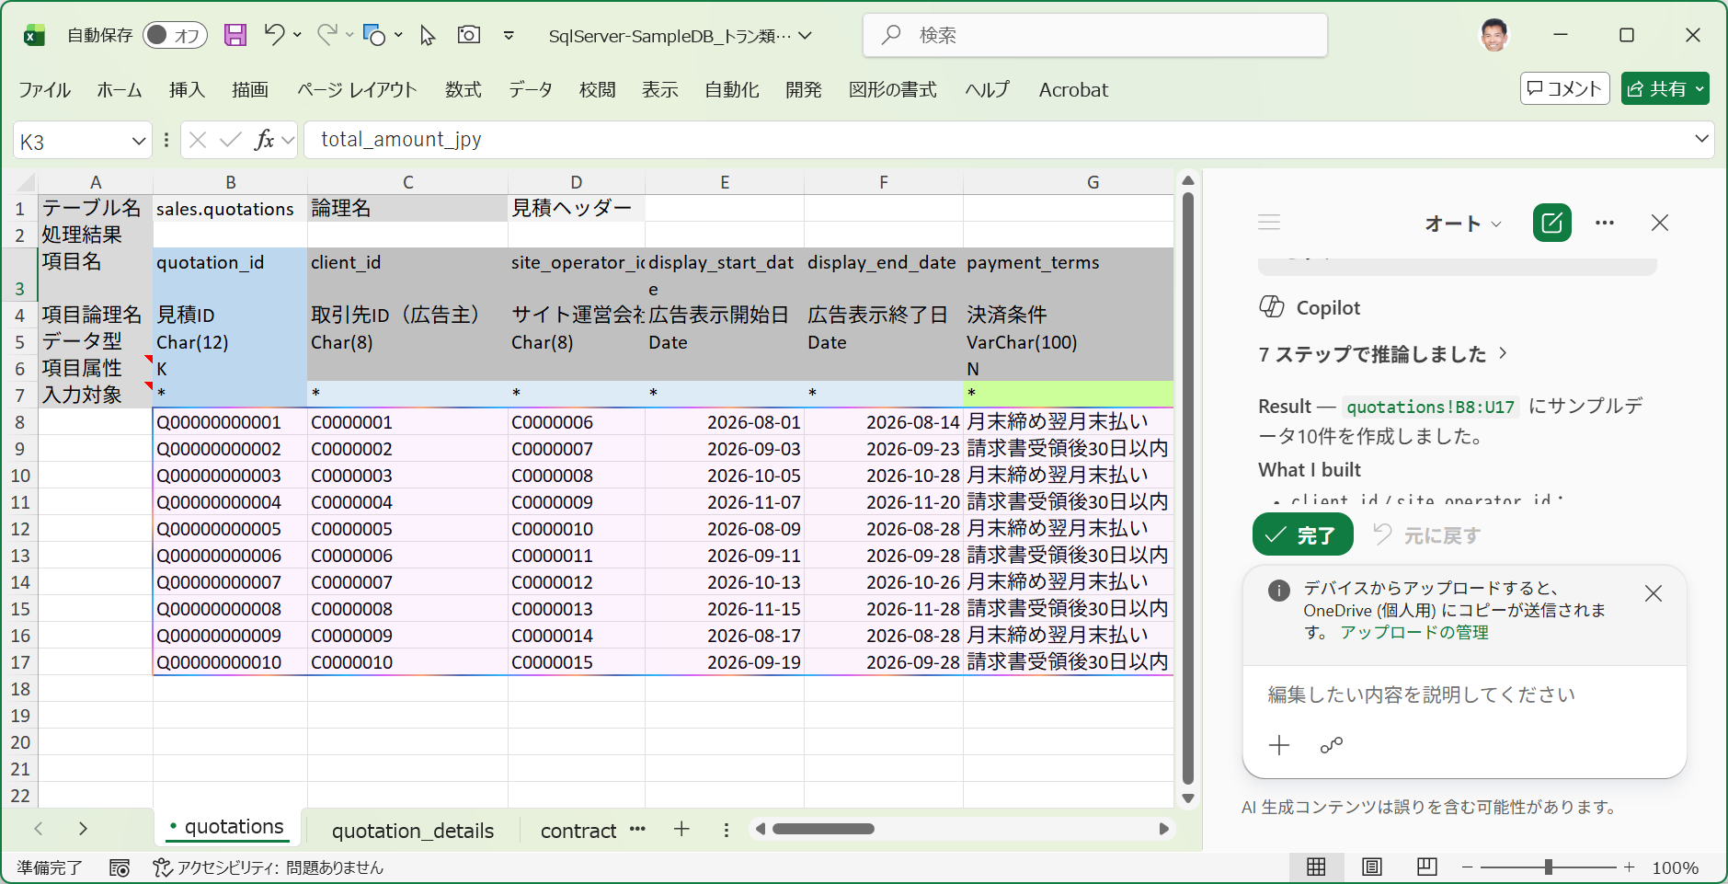
■ | CPL001_PromptAnalizeMe
 | [「このシートの構造と意味を理解して」を指示]
 | 指示に対して、入力シートの構造を正しく読み取ってこれがDBテーブルへのデータ投入テンプレートであることを理解しています。
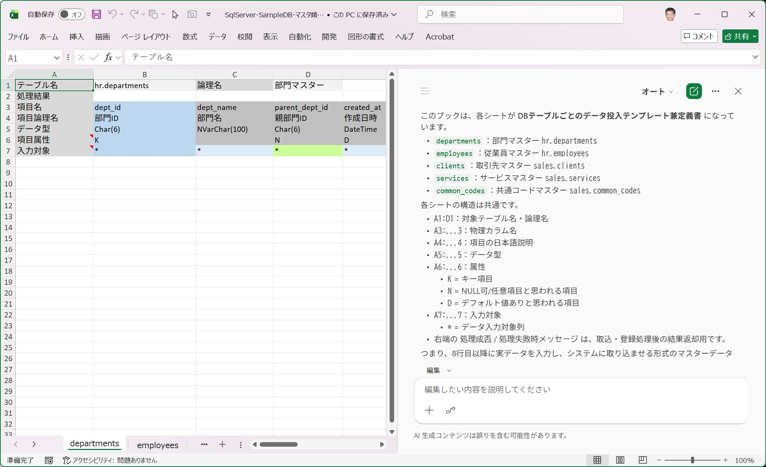

■ | CPL002_Set10DataToDepartment
 | [「departmentsシートにサンプルデータを10件登録して」を指示]
 | 指示に対して、サンプルデータを10件作成しました。部門名は何も指示しなくても実際に存在しそうな架空の部門名を割り当てています。
 | parent_dept_id(親部門ID)がdept_id(部門ID)を参照してくることを読み取って、参照する側は参照される側のデータの後方に作成しています。
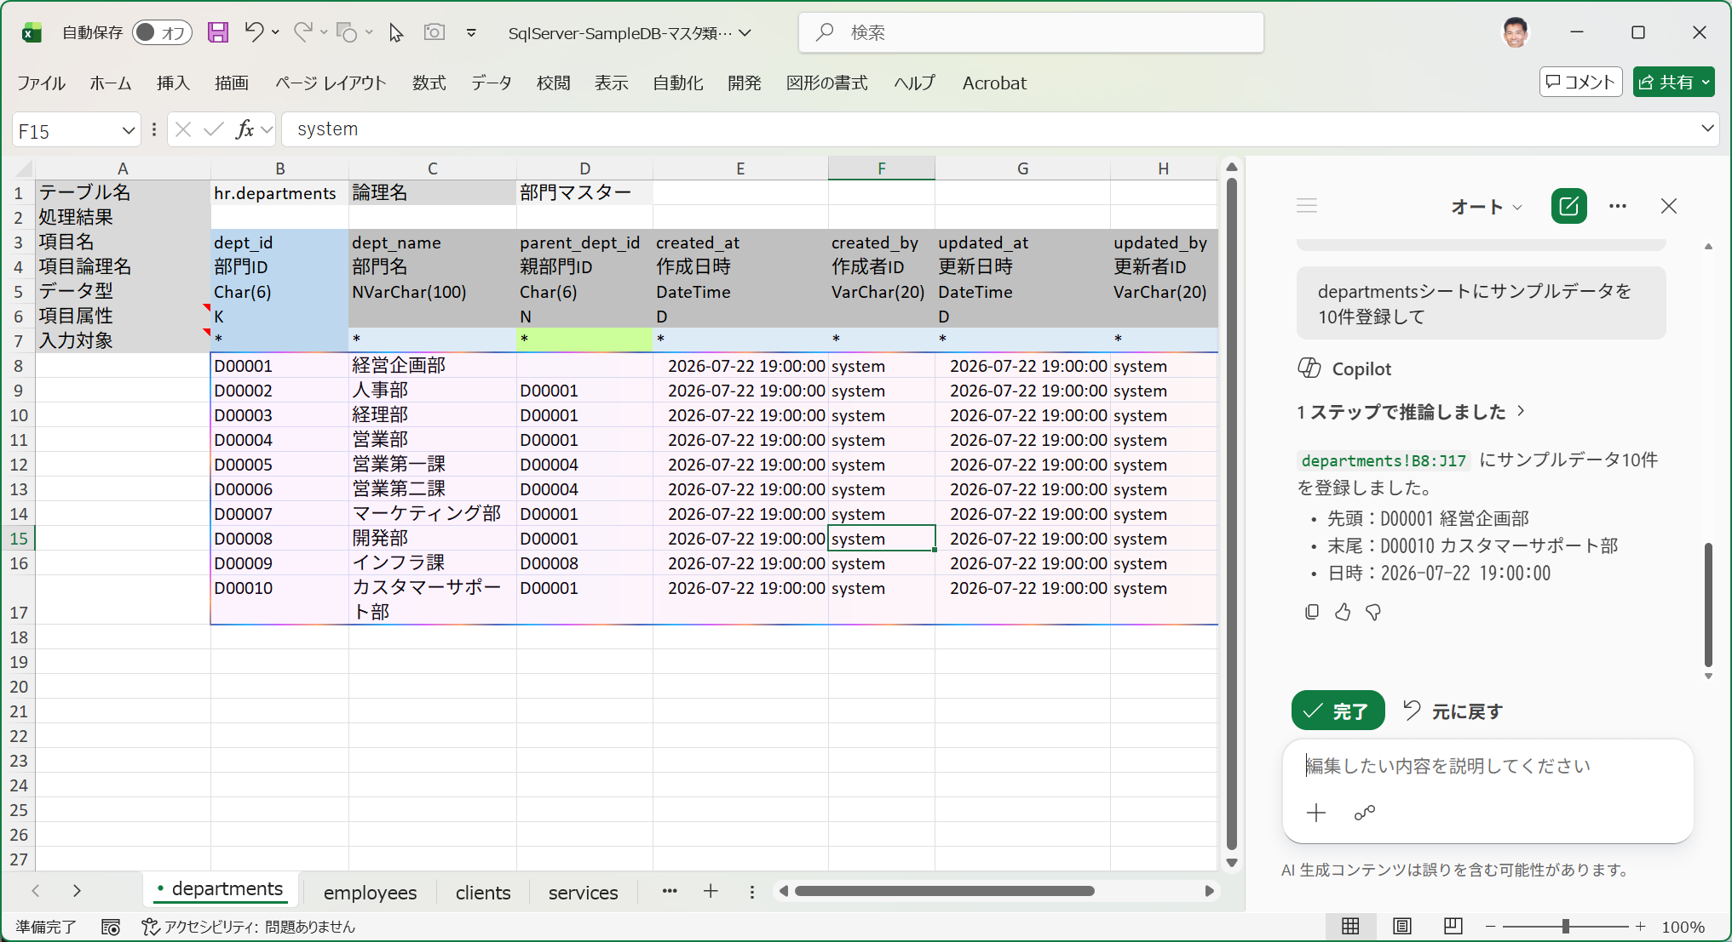

■ | CPL003_Set20DataToEmployees
 | [「employeesシートにサンプルデータを20件登録して」を指示]
 | 指示に対して、従業員マスターのサンプルデータを20件作成しました。姓名やメールアドレスには架空の値がセットされますが、どれも存在しそうな値がセットされます。
 | 特に指示はないのにdept_id(部門ID)はdepartmentsに作成したサンプルデータを参照しています。
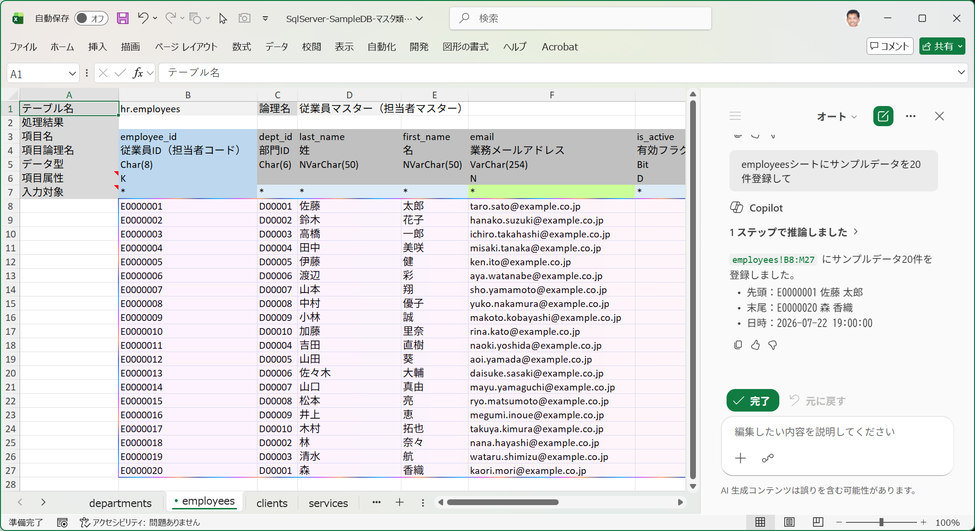

■ | CPL004_Set30DataToClientsNameEtc
 | [「clientsに取引先マスターのサンプルデータを作って」を指示]
 | 指示に対して、取引先マスターのサンプルデータを30件作成しました。
 | 取引先名、取引先カナ名、先方担当者名や電話番号に架空の値がセットされますが、どれも存在しそうな値がセットされます。
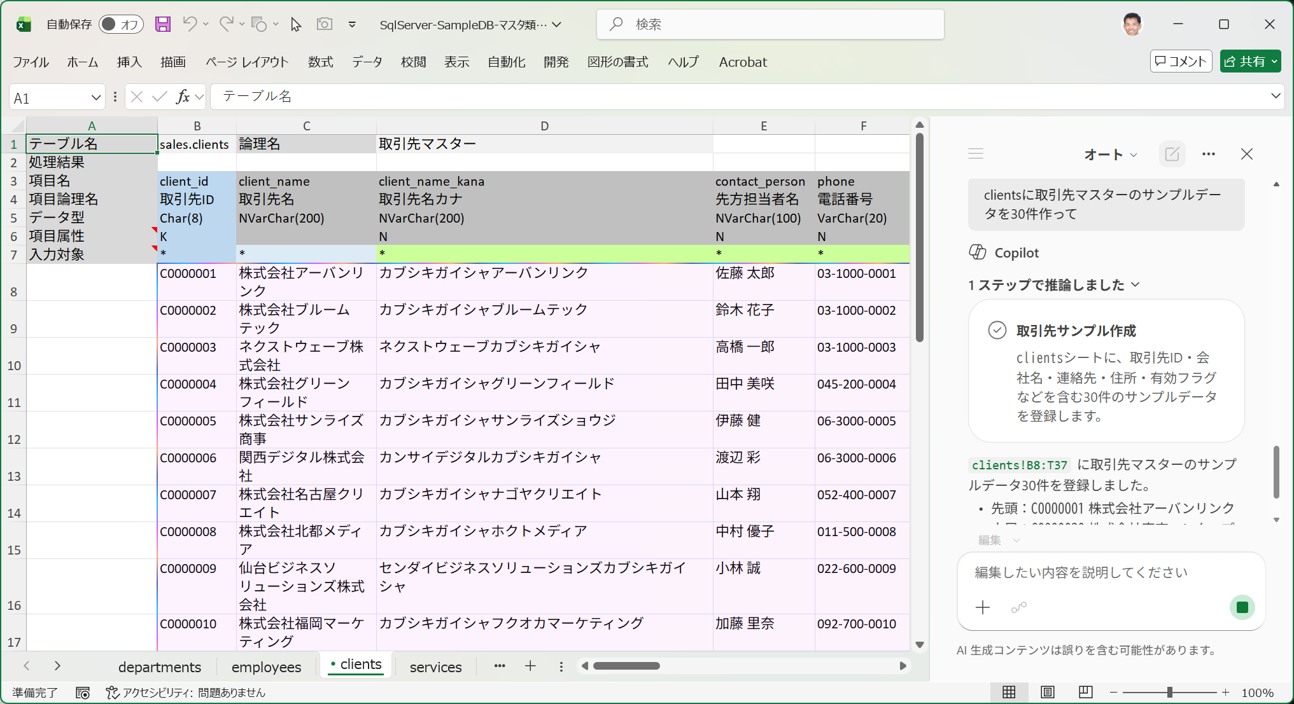

■ | CPL005_Set30DataToClientsAddressEtc
 | [取引先マスターに作成されたサンプルデータの住所など]
 | 驚くのは住所項目や郵便番号、国コードなどを項目名を読み取って、これも実在しそうな架空の値をセットしてくれること。
 | こういう名前や住所、電話番号、メールアドレスなどの架空の値を自動的にセットしてくれるところは非常に便利です。
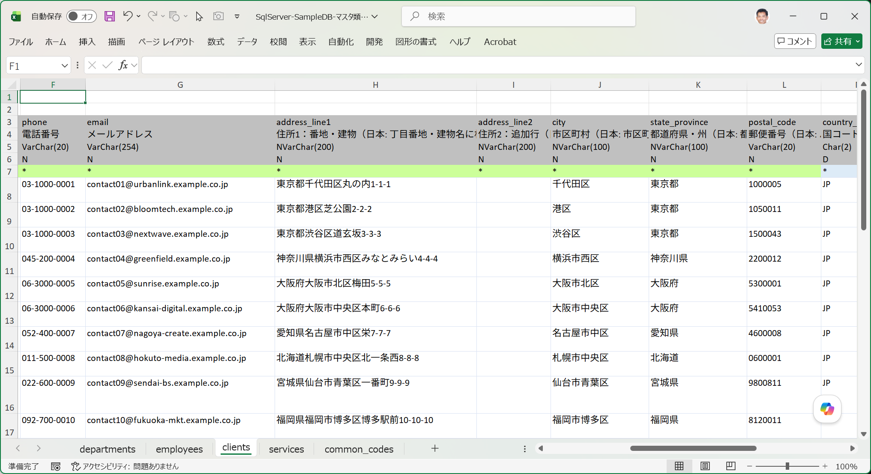

■ | CPL006_Set30DataToClientsAdjustAddress
 | [取引先マスターの修正を指示した結果]
 | 住所項目に少し直したい値が入っているので次のプロンプトを入れます。
 | 「address_line1にstate_provinceとcityの値が重複して入っているので取り除いて。
 | それから4件に1件ずつaddress_lineにビル名入れて、その行のaddress_line2には部屋番号を入れて」
 | 結果が直ぐに反映されます。
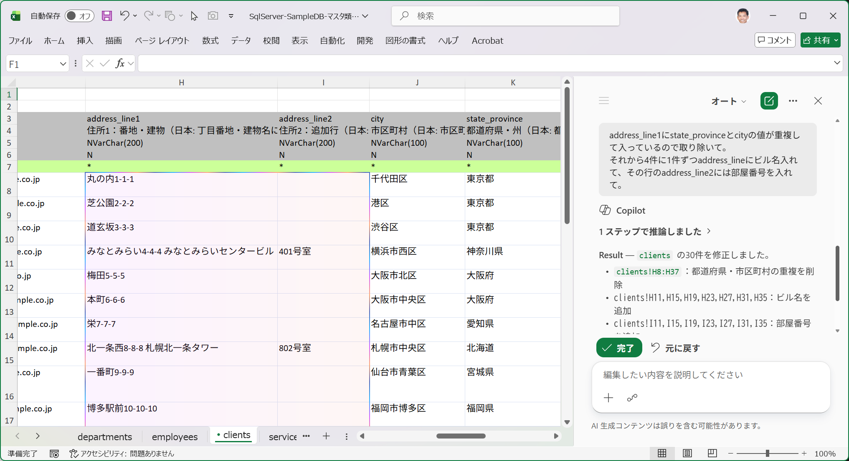

 | このように作成するデータの項目や特性などを細かく指示することも出来ます。

■ | CPL007_AnalizeQuatation
 | [マスターデータシートを渡してトランザクションデータを作成する例]
 | それでは事前にサンプルデータが登録されたマスターテーブル用の入力シートデータを参照してトランザクションデータを作成する例を見ていただきます。
 | 先ずはトランザクションテーブル用の入力シートを開き、Copilotに「このシートの構造と意味を理解して」を指示してから、
 | 「このシートに添付するマスターテーブルのデータを使ってサンプルデータを作るので指示があるまで待っていて」とプロンプト入力し、
 | スターテーブル用の入力シートを添付します。
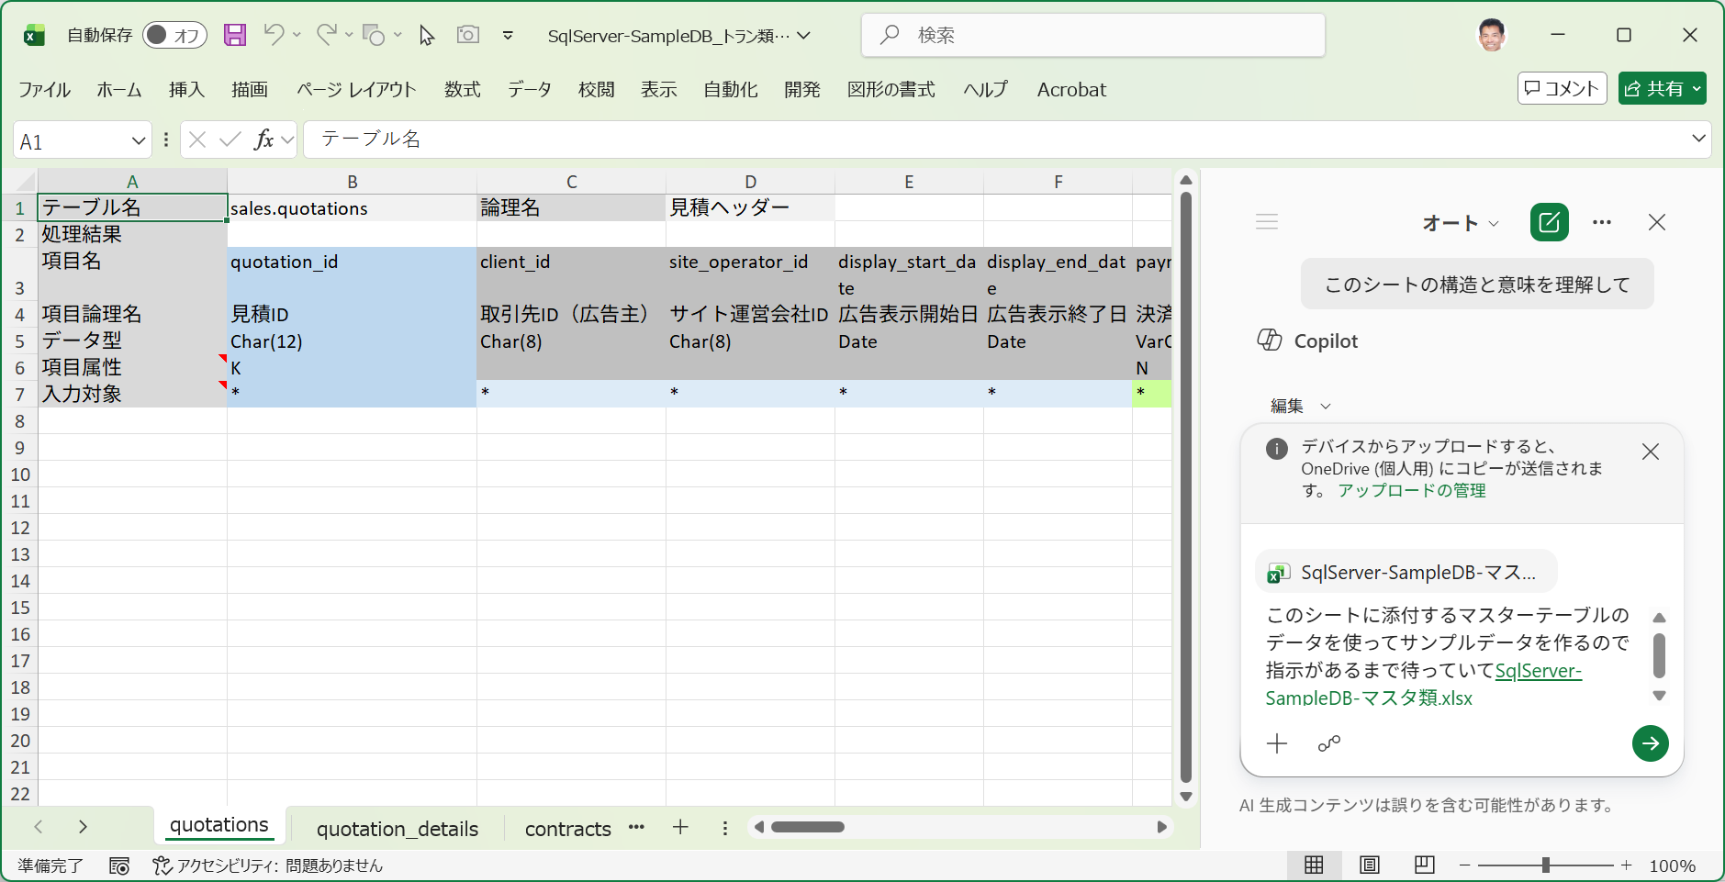

■ | CPL008_Set10DataToQuatation
 | [トランザクションにサンプルデータを作成する例]
 | プロンプトに次のように参照する項目を指定してからデータ作成を指示してください。
 | 「quatationsにサンプルデータを次のように作成して。
 | site_idとsite_operator_idにはマスターテーブルclientsのclient_idをセット。
 | employee_idにはマスターテーブルemployeesのemployee_idをセット。
 | マスターテーブルのcommon_codesのcategory_nameに名前のある項目は、category_codeの値を適当に選択してセット」
 | このように細かくデータの内容を支持することが可能です。

